고덕 제 구역편람의 사본
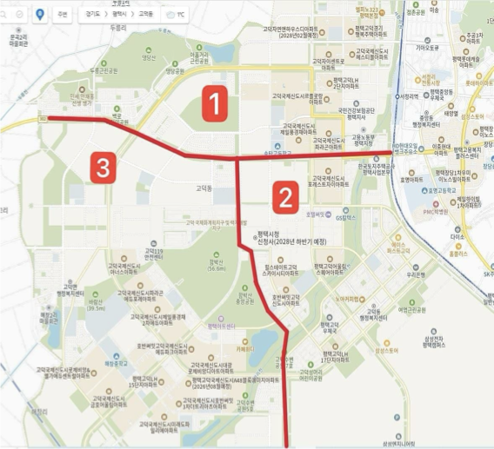
구역 | 명칭 | 주소 | 담당
고덕 1구역 | 고덕국제신도시 제일풍경채아파트 | 고덕국제대로 179
 | 신안인스빌 시그니처아파트 | 고덕국제대로 203
 | 고덕국제신도시 파라곤아파트 | 고덕국제대로 180
 | 고덕국제신도시 르플로랑아파트 | 고덕국제대로 202
 | 평택고덕 LH2단지 아파트 | 고덕국제대로 232
 | 고덕 자이센트로 아파트 | 고덕국제2로 189
 | 고덕국제신도시 헤스티블 아파트 | 고덕국제2로 190
 | 평택고덕 LH 35단지 아파트 | 고덕면 여염리 4205-1
 | 평택고덕 경기행복주택 아파트 | 고덕동 1856-1
 | 평택고덕 센트레빌 NHF3단지 아파트 | 고덕갈평3로 50
 |  | 고덕갈평7,8,9,10,11길 고덕동

고덕 2구역 | 고덕국제신도시 포레스트 자연앤자이 아파트 | 고덕국제대로 152
 | 평택고덕 신동아파밀리에 NHF7단지 아파트 | 고덕국제2로 73
 | 고덕 유보라 더크레스트 1.0오피스텔 | 고덕국제2로 45
 | 고덕 유보라 더크레스트 2.0오피스텔 | 고덕국제2로 35
 | 평택고덕 어울림스퀘어 아파트 | 고덕중앙2로 100
 | 힐스테이트 고덕 센트럴아파트 | 고덕국제대로 77
 | 힐스테이트 고덕 스카이시티 아파트 | 고덕국제대로 99
 | 호반써밋 2차 고덕신도시 아파트 | 고덕국제1로 50
 | 평택고덕 LH17단지 아파트 | 고덕여염로 20
 | 고덕 헤리움 시그니어 오피스텔 | 고덕여염9길 51
 |  | 고덕여염로,고덕국제대로,첨단대로

고덕 3구역 | 고덕국제신도시 아너스아파트 | 고덕율포1로 10 | 엘라 | 812세대
 | 고덕국제신도시 파라곤에듀포레아파트 | 고덕국제8로 91 | 엘라 | 654세대
 | 고덕국제신도시 제일풍경채2차에듀아파트 | 고덕국제8로 100 | 엘라 | 877세대
 | 고덕국제신도시 제일풍경채3차센텀아파트 | 고덕로 271 | 엘라 | 820세대
 | 고덕국제신도시 양우내안애 아파트 | 고덕국제5로 170 | 엘라 | 285세대
 | 평택고덕 LH12단지아파트 | 고덕동 2697-2 | 양현 | 900세대
 | 평택고덕 LH15단지아파트 | 고덕동 2714-1 | 양현 | 1600세대
 | 고덕국제신도시 호반써밋 3차 더트리아츠 아파트 | 고덕국제5로 100 | 엘라 | 703세대
 | 평택고덕국제신도시 디에트르 리비에르 아파트 | 고덕국제6로 16 | 엘라 | 726세대
 | 고덕국제신도시 로제비앙 & 엘가 에듀센트럴 아파트 | 고덕국제8로 10 | 양현 | 1255세대
 | 고덕국제신도시 금호어울림 아파트 | 고덕로 191 | 양현 | 1582세대
 | 고덕국제신도시 다해브 아파트 | 고덕로 190 | 양현 | 1167세대
 | 고덕국제신도시 미래도파밀리에 아파트 | 고덕국제5로 115 | 엘라 | 642세대
 | 호반써밋 고덕국제신도시 에듀파크아파트 | 고덕로 270 | 추가
 | 고덕국제신도시 대광 로제비앙디아트 아파트 | 고덕국제6로 49 | 추가
 | 고덕국제신도시 리슈빌 레이크파크 아파트 | 고덕국제6로 50 | 추가
 |  | 고덕순환대로,고덕로,고덕좌교로

고덕 4구역 (고덕면) | 고덕 하늘채 시그니처 아파트 | 고덕면 효덕새싹길 55
 | 평택 영화 블렌하임 아파트 | 고덕면 궁2길 37-24
 | 태평아파트 | 고덕면 서동대로 2651
 | 군인아파트 | 고덕면 안재홍로 256
 |  | 고덕면

